4. SprintBacklog2
Sprint | 2
Goal | Planning and documenting plans, identifying requirements, and designing prototypes for collecting requirements
Time | 05/07/2024 - 11/07/2024
SRINT 2 BACKLOG

Work Item Type | Title | State | Description | Acceptance Criteria | Assigned To | Story Points | Original Estimate | Completed Work
Product Backlog Item | Kế hoạch của Sprint 2 | Done | As a Scrum Team, We want to create an Architectural Driver so that We can know the requirements as well as quality attributes and project constraints. | AC1: * Fully demonstrate the functions, quality attributes and constraints for the system |  | 2
Task | Tạo Product Backlog | Done |  |  |  |  | 1 | 1
Task | Mô tả user story | Done |  |  |  |  | 4 | 3
Task | Vai trò tham gia | Done |  |  |  |  | 2 | 2
Task | Các điều kiện ràng buộc | Done
Task | Tạo các sprint backlog từ product backlog, trong đó nêu rõ mỗi sprint có thời gian thực hiện bao lâu | Done |  |  |  |  | 2 | 2
Task | Vẽ user case diagram tổng quát cho ứng dụng app mobile trên | Done
Product Backlog Item | Kế hoạch của Sprint 1 | Done | As a Scrum Team, we want to execute Sprint Planning in order to identify what we will do in Sprint 0. | AC1: * Sprint Planning is executed with a meeting, and members gather together to define backlog items of Sprint 0. |  | 2
Task | Tải tất cả các mục tồn đọng lên Azure cho tồn đọng Sprint 1 | Done |  |  |  |  | 3 | 3
Task | Phân bổ tài nguyên cho các mục tồn đọng sản phẩm Sprint 1 | Done |  |  |  |  | 3 | 3
Task | Xác định mức độ ưu tiên cho các nhiệm vụ | Done |  |  |  |  | 3 | 3
Task | Điền vào các trường nhiệm vụ của tồn đọng Sprint 1 | Done |  |  |  |  | 3 | 3
Task | Ước tính Sprint 1 | Done |  |  |  |  | 3 | 3
Task | Tạo kế hoạch Sprint 1 | Done |  |  |  |  | 3 | 3
TOTAL |  |  |  |  |  | 4 | 27 | 26

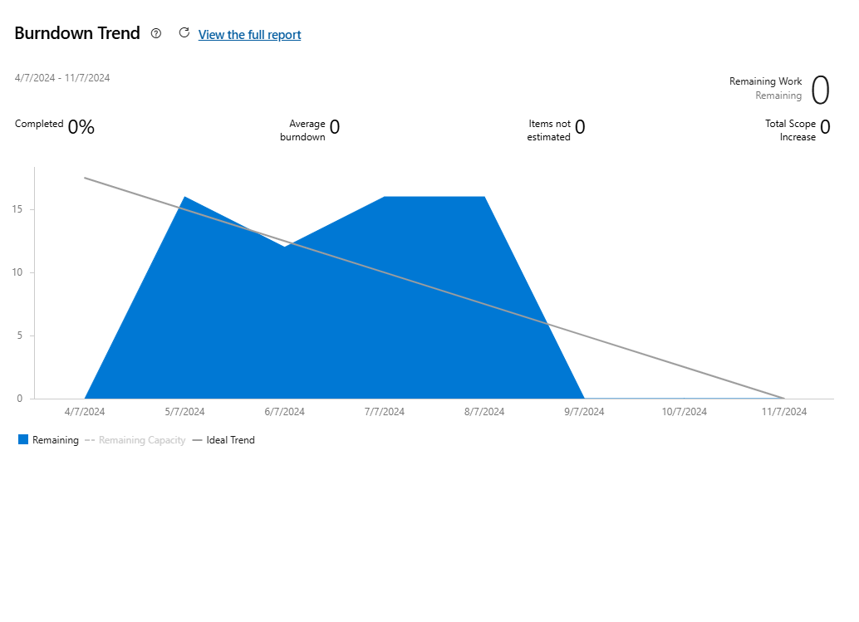
EFFORT - SPRINT 0
 |  |  |  |  | No. | Full name | Original Estimate (hrs.) | Completed Work (hrs.)
 |  |  |  |  | 1 |  | 22.5 | 22.5
 |  |  |  |  | 2 |  | 22.5 | 22.5
 |  |  |  |  | 3 |  | 22.5 | 22.5
 |  |  |  |  | 4 |  | 22.5 | 22.5
 |  |  |  |  | 5 |  | 22.5 | 22.5
 |  |  |  |  | 6 |  | 22.5 | 22.5

